Лист1
azkon.ru | 01.12.2020-01.01.2021

График продвижения

 |  |  | август | 576
 |  |  | сентябрь | 452
 |  |  | октябрь | 607
 |  |  | ноябрь | 632
 |  |  | декабрь | 868

Общая посещаемость

Направление | Перешло людей
 | декабрь
Переходы по SEO-заданиям | 561
Переходы из поисковика Google | 129
Переходы из поисковика Yandex | 93
Переходы со сторонних ресурсов | 85
ИТОГО | 868
SEO-переходы

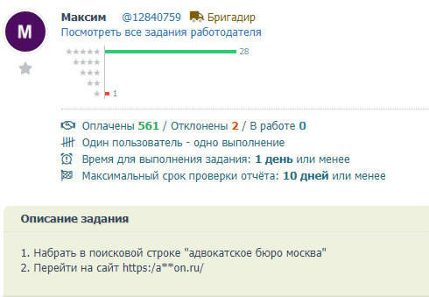

Позиции в поисковых системах

 | Yandex | Google
На начало периода | 27 | б/п
На конец периода | 22 | б/п

